cv_code
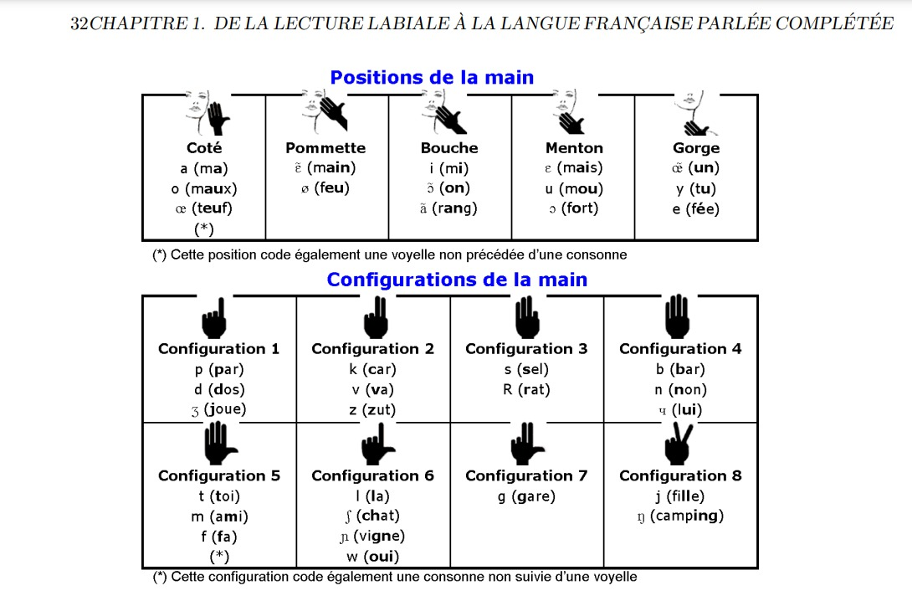
position | position group | vowel | confirguration | confirguration group | consonant | consonant group | poa | consonant | rounding | rounding group | vowel
coté | 0 | a | 1 | 0 | p | C1 | 0 | p | high and mid-high rounded | 0 | O
coté | 0 | o | 1 | 0 | d | C1 | 0 | b | high and mid-high rounded | 0 | y
coté | 0 | 9 | 1 | 0 | Z | C1 | 0 | m | high and mid-high rounded | 0 | o
pommette | 1 | 5 | 2 | 1 | k | C2 | 1 | f | high and mid-high rounded | 0 | 2
pommette | 1 | 2 | 2 | 1 | v | C2 | 1 | v | high and mid-high rounded | 0 | u
bouche | 2 | i | 2 | 1 | z | C3 | 2 | t | anterior non rounded vowels | 1 | a
bouche | 2 | § | 3 | 2 | s | C3 | 2 | d | anterior non rounded vowels | 1 | 5
bouche | 2 | @ | 3 | 2 | R | C3 | 2 | s | anterior non rounded vowels | 1 | i
monton | 3 | E | 4 | 3 | b | C3 | 2 | z | anterior non rounded vowels | 1 | 1
monton | 3 | u | 4 | 3 | n | C3 | 2 | n | anterior non rounded vowels | 1 | e
monton | 3 | O | 4 | 3 | 8 | C3 | 2 | N | anterior non rounded vowels | 1 | E
gorge | 4 | 1 | 5 | 4 | t | C3 | 2 | G** | low and mid-low rounded vowels | 2 | @
gorge | 4 | y | 5 | 4 | m | C4 | 3 | S | low and mid-low rounded vowels | 2 | §
gorge | 4 | e | 5 | 4 | f | C4 | 3 | Z | low and mid-low rounded vowels | 2 | 9
 |  |  | 6 | 5 | l | C5 | 4 | k
 |  |  | 6 | 5 | S | C5 | 4 | g
 |  |  | 6 | 5 | N | C5 | 4 | R
 |  |  | 6 | 5 | w | C5 | 4 | l
 |  |  | 7 | 6 | g | C6 | * | j** ask laurent
 |  |  | 8 | 7 | j | C6 | * | 8** ask laurent
 |  |  | 8 | 7 | G | C6 | * | w**

